MAPA-MENTAL-BUSINESS-CASE
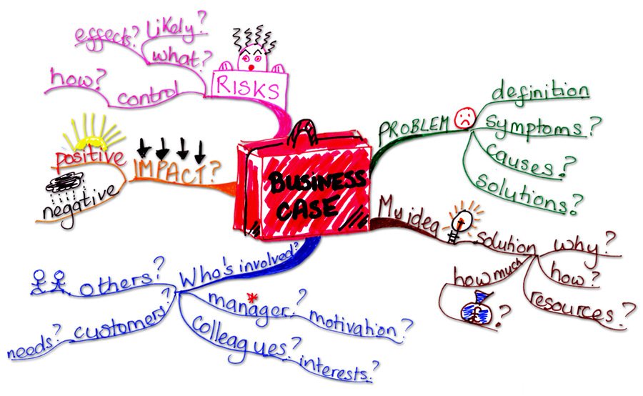

MAPA-MENTAL-TIPOS-REQUISITOS
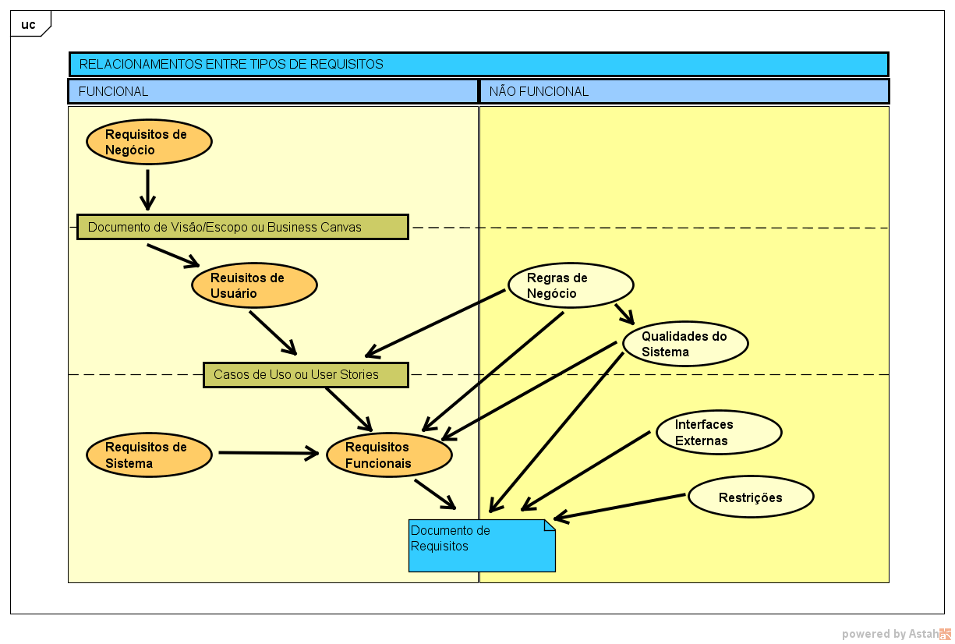

CASOS-DE-USO
